CollectiveAccess
Image | Object | Description | Date
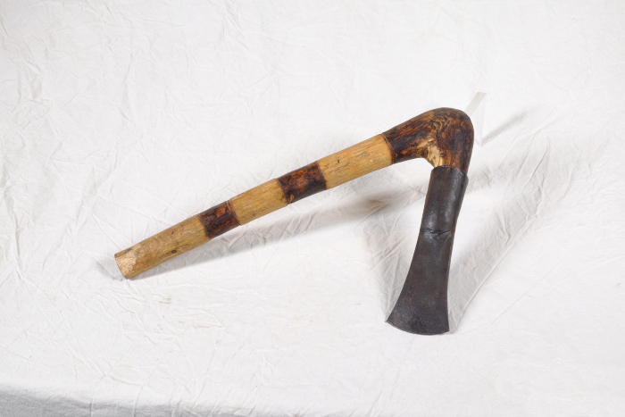 | Tüllenbeil (A1406) | Die Bezeichnung weißt bereits darauf hin, dass der Kopf dieses Beils mit Hilfe einer Tülle am Holm (Stiel) befestigt wurde. Besonders ist dabei, dass der Holm geknickt ist (Knieholm). Bei modernen Beilen wird hingegen ein gerader Holm in einem ovalen Loch in der Klinge befestigt. Diese Art der Befestigung ist bereits seit der späten Bronzezeit bekannt und war weit verbreitet.

